Hoja1
 | 0FN | 1FN |  |  | 2FN |  |  | 3FN
 | solicitud-Mantenimiento | solicitud-mantenimiento |  | desc-solicitud | solicitud-mantenimiento |  | desc-solicitud | solicitud-mantenimiento |  | des-solicitud
1 | idSolicitud(PK) | idSolicitud(PK) | 1 * | numIdentifEquipo(PK) | idSolicitud(PK) | 1 * | numIdentifEquipo(PK) | idSolicitud(PK) | 1 * | numIdentifEquipo(PK) |  | Tipo Mantenimiento
2 | fechaSolicitud | fechaSolicitud | 1 1 | tipoMantenimiento | fechaSolicitud | 1 1 | idSolicitud(FK) | fechaSolicitud | 1 1 | idSolicitud(FK) | 1 1 | idTipoMantenimiento(PK)
3 | tipoMantenimiento | nombreCliente |  | costoMantenimiento | fechaFinalización |  | tipoMantenimiento | fechaFinalización |  | idTecnico(FK) | * 1 | tipoMantenimiento
4 | costoMantenimiento | direcciónCliente |  | materiales | idCliente(FK) |  | costoMantenimiento | idCliente(FK) |  | costoMantenimiento
5 | nombreCliente | apellidoCliente |  | tipoDePago | 1 * |  | materiales | 1 * |  | materiales | 1 1 | TipoPago
6 | direcciónCliente | correoCliente |  | idTecnico |  |  | tipoDePago |  |  | idTipoMantenimiento(FK) | * 1 | idTipoPago(PK)
7 | apellidoCliente | teléfonoCliente |  | nombreTecnico | 1 1 |  | estatusSolicitud | 1 1 |  | idTipoPago(FK) |  | tipoDePago
8 | correoCliente | fechaFinalización |  | especialidadTécnico | Cliente |  | idTecnico(FK) | Cliente |  | idEstado(FK) | 1
9 | teléfonoCliente |  |  | direcciónTécnico | idCliente(PK) |  | 1 * | idCliente(PK) |  | 1 * | *
10 | tipoDePago |  |  | teléfonoTécnico | nombreCliente |  |  | nombreCliente
11 | numIdentifEquipo |  |  | estatusSolicitud | direcciónCliente |  | 1 1 | direcciónCliente |  | 1 1 | 1 | estadoSolicitud
12 | materiales |  |  | idSolicitud(FK) | apellidoCliente |  | Tecncio | apellidoCliente |  | Tecncio | 1 | idEstado(PK)
13 | idTecnico |  |  |  | correoCliente |  | idTecnico(PK) | correoCliente |  | idTecnico(PK) |  | estatusSolicitud
14 | nombreTecnico |  |  |  | teléfonoCliente |  | nombreTecnico | teléfonoCliente |  | nombreTecnico
15 | especialidadTécnico |  |  |  |  |  | especialidadTécnico |  |  | direcciónTécnico
16 | direcciónTécnico |  |  |  |  |  | direcciónTécnico |  |  | teléfonoTécnico
17 | teléfonoTécnico |  |  |  |  |  | teléfonoTécnico |  |  | idEspecialidad(FK)
18 | estatusSolicitud |  |  |  |  |  |  |  |  | 1 *
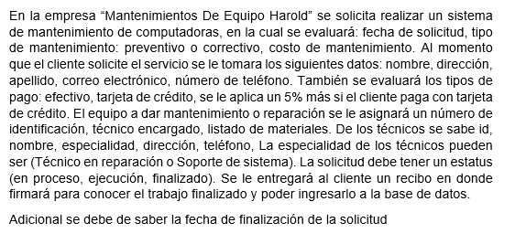
19 | fechaFinalización
 |  |  |  |  |  |  |  |  |  | 1 1
 |  |  |  | iddescripcion(PK) |  |  |  |  |  | especialidad
 |  |  |  |  |  |  |  |  |  | idEspecialidad(PK)
 |  |  |  |  |  |  |  |  |  | especialidadTécnico

normalización
 |  | nivel de concurrencia, atomicidad |  |  | parciales o totales respecto a la PK |  |  |  | dependencias transitivas
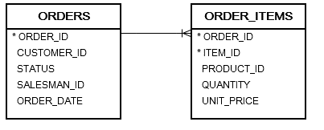
 | 0FN | 1FN |  |  | 2FN |  |  | 3FN
 | solicitud-Mantenimiento | solicitud-mantenimiento |  | catálogo_materiales | solicitud-mantenimiento |  | catálogo_materiales |  |  | solicitud-mantenimiento |  | catálogo_materiales |  |  |  | select material from material mat inner join calalogo_material cm cm.idMaterial=mat.idMaterial
1 | idSolicitud(PK) | idSolicitud(PK) | 1 * | idCatalogo(PK) | idSolicitud(PK) | 1 * | idCatalogo(PK) |  |  | idSolicitud(PK) | 1 * | idCatalogo(PK) | 1 1 | material
2 | fechaSolicitud | fechaSolicitud | 1 1 | material | fechaSolicitud | 1 1 | material | tipoMantenimiento | 1 1 | fechaSolicitud | 1 1 | idSolicitud(FK) | * 1 | idMaterial(PK)
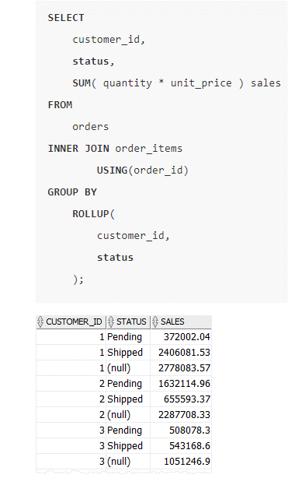
3 | tipoMantenimiento | tipoMantenimiento |  | cantidadMaterial | tipoMantenimiento |  | cantidadMaterial | idMantenimiento(PK) | 1 * | numIdentifEquipo |  | idMaterial(FK) |  | material
4 | costoMantenimiento | costoMantenimiento |  | idSolicitud(FK) | costoMantenimiento |  | idSolicitud(FK) | des_tipoMantenimiento |  | idCliente(FK) |  | cantidadMaterial
5 | nombreCliente | nombreCliente |  |  | numIdentifEquipo |  |  |  | 1 | idMantenimiento(FK) |  |  |  |  | bitácora
6 | direcciónCliente | direcciónCliente |  |  | estatusSolicitud |  |  |  | * | idStatus(FK) |  |  |  |  | idSolicitud
7 | apellidoCliente | apellidoCliente |  |  | fechaFinProvisto |  |  | EtatusSolicitud | 1 | idTecnico(FK) |  |  |  |  | costo
8 | correoCliente | correoCliente |  |  | idCliente(FK) |  |  | idStatus(PK) | 1 | costoMantenimiento |  |  |  |  | idTecnico
9 | teléfonoCliente | teléfonoCliente |  |  |  |  |  | estatusSolicitud |  | idPago(FK) | 1 1 | Pago |  |  | idCliente
10 | tipoDePago | tipoDePago |  |  | 1 * |  |  |  | 1 * | fechaFinProvisto | * 1 | idPago(PK) |  |  | fehcaDe Solicitud
11 | numIdentifEquipo | numIdentifEquipo |  |  |  |  |  |  |  |  |  | tipoDePago
12 | material | idTecnico |  |  | 1 1 |  |  |  |  | 1 * |  |  |  | procedimientos para: insertar en todas las tablas
13 | cantidadMaterial | nombreTecnico |  |  | cliente |  |  | cliente | 1 1
14 | idTecnico | especialidadTécnico |  |  | idCliente(PK) |  |  | idCliente(PK) |  | 1 1 |  | funciones
15 | nombreTecnico | direcciónTécnico |  |  | nombreCliente |  |  | nombreCliente |  | Tecnico | 1 | dada dos fechas devuelva la cantidad total de dinero de lo que se cobró entre las fechas esecificadas, |  |  |  |  | liso
16 | especialidadTécnico | teléfonoTécnico |  |  | direcciónCliente |  |  | direcciónCliente |  | idTecnico(PK) | 2 | una que debuelva el técnico que más mantenimientos ha dado |  |  |  |  | pendiente
17 | direcciónTécnico | estatusSolicitud |  |  | apellidoCliente |  |  | apellidoCliente |  | nombreTecnico | 3 | una que debuelva cuál es el material más utilizado en los mantenimientos
18 | teléfonoTécnico | fechaFinProvisto |  |  | correoCliente |  |  | correoCliente |  | direcciónTécnico
19 | estatusSolicitud |  |  |  | teléfonoCliente |  |  | teléfonoCliente |  | teléfonoTécnico |  | triggers
20 | fechaFinProvisto |  |  |  | tipoDePago |  |  |  |  | idEpecialidad(FK)
 |  |  |  |  | idTecnico |  |  |  |  | 1 * |  | cuando se inserte en mantenimiento un trigger que almacene en la tabla bitácora
 |  |  |  |  | nombreTecnico
 |  |  |  |  | especialidadTécnico |  |  |  |  | 1 1 |  | consultas
 |  |  |  |  | direcciónTécnico |  |  |  |  | especialidadTecnico | 1 | una que debuelva el IDSolicitud, el nombre del cliente, nombre del técnico, la especialidad del técnico, y el tipo de pago
 |  |  |  |  | teléfonoTécnico |  |  |  |  | idEpecialidad(PK) |  | de todas las solicitudes cuyo estatus sea en proceso, y que la cantidad de días transcurridos sea mayor a diez
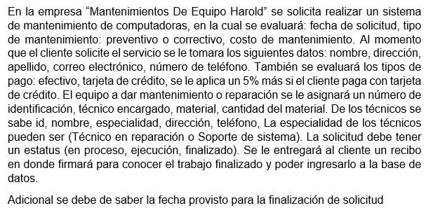
 |  |  |  |  |  |  |  |  |  | especialidadTécnico
 |  |  |  |  |  |  |  |  |  |  | 2 | pasado un IDCliente, que cuente cuantos están en estado proceso y finalizado
 |  |  |  |  |  |  |  |  |  |  | 3 | dada dos fechas que diga cuantso mantenimiento se han realizaco con enfectivo y tarjeta de crédito, tomar en cunta que el estatús sea finalizado

 |  |  |  |  |  |  |  |  |  |  |  | select from solicitud_mantenimiento sm inner join pago p on p.idPago=sm.idPago
 |  |  |  |  |  |  |  |  |  |  |  | inner join STATUS_SOLICITUD ss on ss.idStatus=sm.idStatus
 |  |  |  |  |  |  |  |  |  |  |  | where ss.status='finalizado' and ss.status='en proceso';

